Gráfico
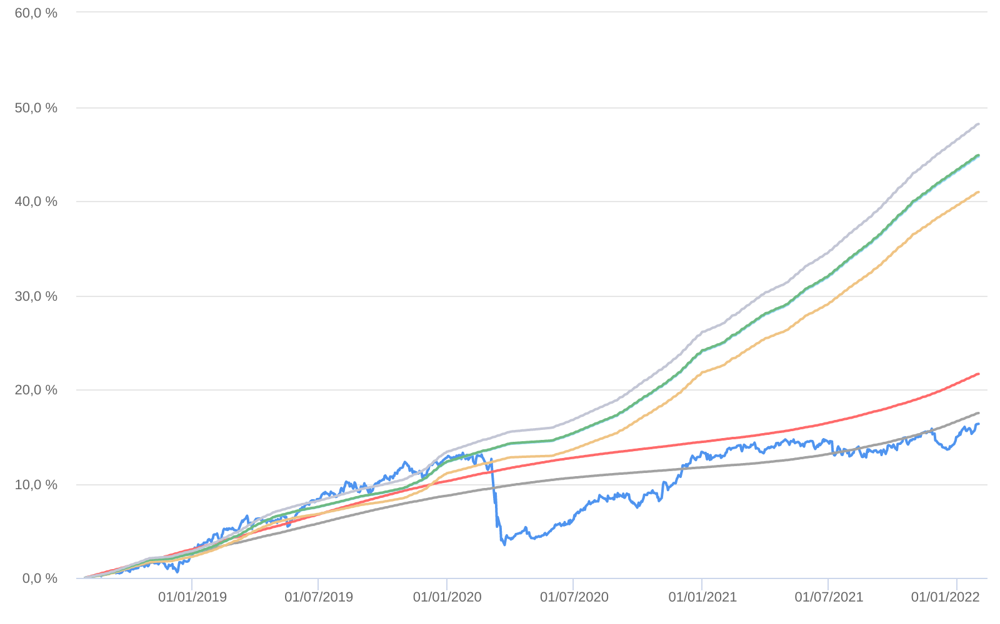
Retorno acumulado - 01/08/2018 até 31/01/2022 (diária)
 | Ativo | Retorno | Retorno YTD*
 | BAHIA AM MARAÚ ESTRUTURADO FIC MULTIMERCADO | 16.35 % | 1.21 %
 | CDI | 17.49 % | 0.73 %
 | CDI +1,00% | 21.64 % | 0.82 %
 | Índice INPC +4,00% | 40.94 % | 1.00 %
 | Índice INPC +4,79% | 44.71 % | 1.06 %
 | Índice INPC +4,82% | 44.86 % | 1.07 %
 | Índice INPC +5,500% | 48.17 % | 1.12 %

